Приклад 1
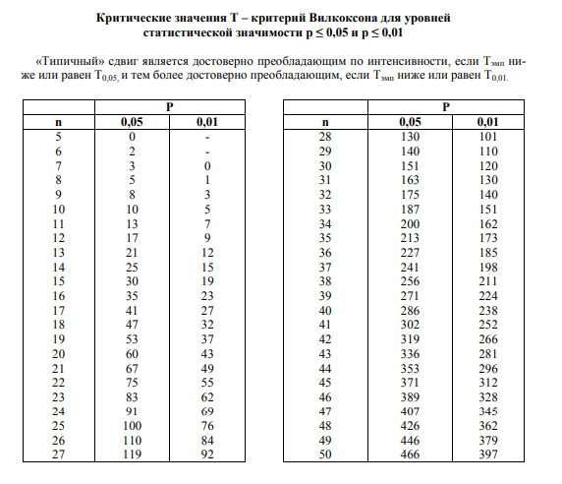
№ | Тривалість утримання зусилля на динамометрі (с) |  | Різниця t | Абсолютне значення різниці | Ранговий номер різниці
 | до вимірювання вольових якостей (tдо) | після вимірювання вольових якостей (tпісля)
1 | 64 | 25 | 39 | 39 | 11 | Т= | 9.5
2 | 77 | 50 | 27 | 27 | 8
3 | 74 | 72 | 2 | 2 | 1
4 | 95 | 76 | 19 | 19 | 6
5 | 105 | 67 | 38 | 38 | 9.5
6 | 83 | 75 | 8 | 8 | 4
7 | 73 | 77 | -4 | 4 | 2.5
8 | 75 | 71 | 4 | 4 | 2.5
9 | 101 | 63 | 38 | 38 | 9.5
10 | 97 | 122 | -25 | 25 | 7
11 | 78 | 60 | 18 | 18 | 5
Сума |  |  |  |  | 66

